상품제안서
[TUI]W.모던벨 2.0 USB | 상품코드: F20374

 |  |  |  |  |  |  | 02-412-0044 | www.easy1.co.kr
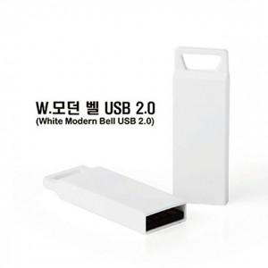

【상세/제작정보】 | ★사바리케이 추가 없이 진행시 기본 케이스에 입각됩니다. ※ 4G / 128G 가능합니다.(별도문의)

【인쇄/포장옵션】 | 풀칼라 / 포장지포장

【공급단가】 | 수량 | 100~ | 300~ | 500~ | 1,000~ | 3,000~
*VAT별도 | 8G | 3,250원 | 3,130원 | 3,010원 | 2,890원 | 2,810원
 | 16G | 3,860원 | 3,720원 | 3,580원 | 3,430원 | 3,350원
 | 32G | 5,150원 | 4,960원 | 4,770원 | 4,580원 | 4,460원
 | 64G | 5,950원 | 5,730원 | 5,510원 | 5,290원 | 5,150원

【상품 URL】 | https://dev.easy1.co.kr:443/src/goods_detail.php?gdno=20374

